상품제안서
PGA 3단7K 완전자동 블랙메탈 우산 | 상품코드: S06786

 |  |  |  |  |  |  | 02-713-8555 | www.synergygift.co.kr
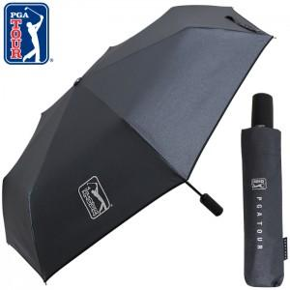 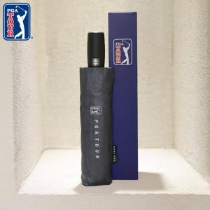

【상세/제작정보】

【인쇄/포장옵션】 | [손잡이] 실크1도, [원단] 원단1도인쇄 / 포장지포장

【공급단가】 | 수량 | 50~ | 100~ | 500~ | 1,000~ | 3,000~
*VAT별도 | 단가 | 11,050원 | 10,450원 | 9,940원 | 9,690원 | 9,520원

【상품 URL】 | https://www.synergygift.co.kr:443/src/goods_detail.php?gdno=17489

